OPZ część 3
Załącznik nr 1. 3 do zapytania ofertowego - Opis Przedmiotu Zamówienia (OPZ) - Formularz cenowy dla części: 3- Chemia profesjonalna do kuchni

 |  |  |  | O F E R T A:
Lp. | Nazwa artykułu | szacunkowa il. sztuk | UWAGI zamawiającego | cena jednostkowa netto | wartość netto | stawka podatku VAT % | Wartość brutto | Asortyment oferowany (nazwa handlowa lub nazwa producenta i kod produktu; waga opakowania, pojemność lub wymiary i in. parametry) - należy uzupelnić w każdej pozycji od 1 do 7
1 | 2 | 3 | 4 | 5 | 6 | 7 | 8 | 9
1 | Skoncentrowany środek myjąco-nabłyszczający do pieców konwekcyjno parowych UNOX Det & Rinse plus; podwójnie skoncentrowany Opakowanie 10 kanistrów x 1 L | 2 |  |  | -
2 | GSM OC - płyn do maszynowego mycia naczyń w zmywarkach gastronomicznych ze stali nierdzewnej. Przeznaczony do mycia tworzywa sztucznego, porcelany, szkła oraz sztućców - poj. 10 l. lub równoważny | 2 | 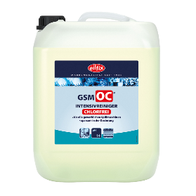 |  | -
3 | Płłyn nabłyszczający do zmywarek gastronomicznych Spulan KS , płynny o odczynie kwaśnym, środek nabłyszczający przeznaczony do wszelkiego typu zmywarek gastronomicznych stosowany przy średniej i wysokiej twardości wody. Dozowanie w cyklu płukania 0,3-0,5 ml/1 L wody. poj. 10 l. lub równoważny | 2 | 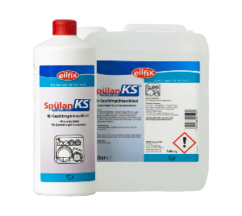 |  | -
4 | Ecolab Mikro-Ouat Extra , płyn do mycia i dezynfekcji powierzchni do dezynfekcyjnego mycia powierzchni, sprzętu i urządzeń kuchennych, doskonale myje oraz rozpuszcza tłuszcz i uporczywy brud nie niszczy materiałów, chroni skórę, nie wpływa szkodliwie na żywność, środek nie zawiera NTA i EDTA; - poj. 5 l. lub równoważny | 1 |  |  | -
5 | Profimax SPD 100 mycie i dezynfekcja w jednym, szerokie spektrum skuteczności biobójczej potwierdzone przez URLiSB. Zastosowanie: Profimax SPD 100 zalecany jest do mycia i dezynfekcji wodoodpornych powierzchni i akcesoriów, posiadających również kontakt z żywnością, jak powierzchnie podłogowe i ponadpodłogowe (lady, stoły krajalnice, bemary, komory chłodnicze itp.) w kuchniach, stołówkach, magazynach żywnościowych, sklepach żywnościowych. Profimax SPD 100 szczególnie przydatny jest do utrzymania czystości mikrobiologicznej w obiektach gdzie stosowany jest system HACCP. Produkt posiada zezwolenie na obrót wydane przez Urząd Rejestracji Leków i Substancji Biobójczych nr 3620/08.- pH- 11, poj 5 l. - lub równoważny | 1 | 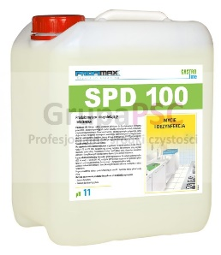 |  | -
6 | Sirafan Speed - środek do dezynfekcji poj. 750 ml. Płyn dezynfekcyjny do kontaktu z żywnością Sirafan Speed 750 ml skutecznie usuwający bakterie, wirusy i grzyby z powierzchni oraz urządzeń mających kontakt z żywnością (blaty, stoły, chłodnie, krajalnice). Nie wymaga spłukiwania. W poręcznej butelce z atomizerem lub równoważny. | 1 | 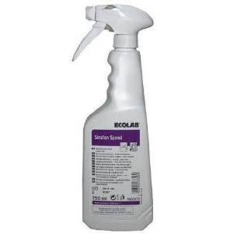 |  | -
7 | NEOBLANK - środek pielęgnacyjny do powierzchni ze stali nierdzewnej Neoblank. Gotowy do użycia płyn stosowany do usuwania zacieków wodnych, plam, przebarwień i odcisków palców ze stali nierdzewnej. Neoblank skutecznie dba o stal nierdzewną. Nie tylko pozbywa się zabrudzeń, ale nadaje mytym powierzchniom błyszczącą i czystą strukturę, a także pozwala uniknąć powtórnemu osadzaniu się zabrudzeń.Skład zgodnie z rozporządzeniem o detergentach (648/2004/WE); zawiera > 30% węglowodory alifatyczne (bardzo czysty olej mineralny zgodny z wymaganiami przemysłu żywieniowego i farmaceutycznego), <5% niejonowe środki powierzchniowo czynne. Jest ekonomiczny w użyciu, ponieważ występuje w butelce ze spryskiwaczem.- poj. 0,75 l. lub równoważny | 1 |  |  | -
Ogółem wartość zamówienia cz. 3 |  |  |  |  | -
 | słownie: wartość zamówienia cz..3:

 | Akceptujemy warunki przedstawione w zapytaniu ofertowym ADM.271.1.2024 z 02.01.2024 r.

 | Uwaga: W przypadku zaoferowania produktu o wyższej lub niższej niż wskazana przez Zamawiającego pojemności, gramaturze, Wykonawca zobowiązany jest do wskazania takiej ilości sztuk zamawianego produktu, która po przemnożeniu będzie wynosić ilość jaką żąda Zamawiający [informację o wyższej lub niższej gramaturze należy podać w kolumnie 9 - Asortyment oferowany (nazwa handlowa lub nazwa producenta i kod produktu; waga opakowania, pojemność lub wymiary i in. parametry)
 | Zamawiający wymaga, aby zamówione produkty w dniu dostawy posiadały termin ważności do użytku nie krótszy niż 3/4 terminu od dnia wyprodukowania oznaczonego przez producenta na dostarczonym artykule.

 | Uwaga: w kolumnie 9 należy uzupelnić opsy w każdej pozycji od 1 do 7
 |  |  |  |  |  |  |  | ……..……………………………
 |  |  |  |  |  |  |  | data i podpis:

